前半场地反馈
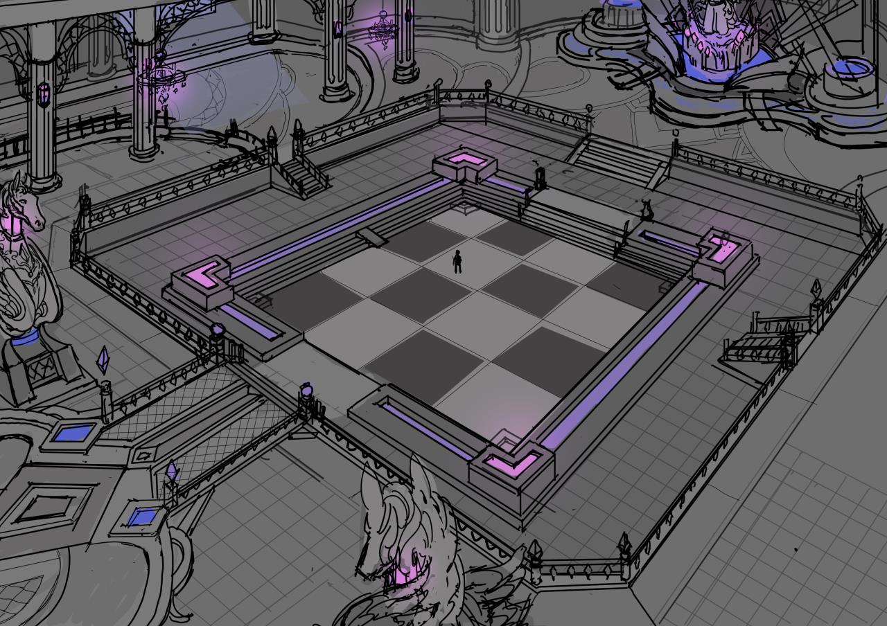

整体氛围很到位，很赞

有个地方可能需要改一下：
 | 场地北侧的王座适当拉近棋盘场地，用作boss固定所在的位置
 | 即boss固定坐在王座上，玩家在棋盘中也大概能打到boss

参考：
 | 《no game no life》 第三集 15:00 左右的棋盘场地
 |  | https://www.acfun.cn/bangumi/aa6000708_36188_1705865

 | 神龙歼灭战（位置固定型boss的大小和距离感）
 |  | https://www.bilibili.com/video/BV124411U72a

 | O3S（场地模型参考，看开头一两分钟的那个cg动画就行）
 |  | https://www.bilibili.com/video/BV1Tx41177gR

橙色圈为boss目标圈
（目标圈大小跟实际模型大小没有多大关系

